P1
清水港 貿易概況

【令和4年11月】 |  |  |  |  |  |  |  |  |  |  |  |  |  |  |  |  | （単位：百万円、％）
区 分 |  | 輸 出 額 |  |  |  | 輸 入 額 |  |  |  | 輸出入額 |  |  |  | 差引額(▲は輸入超過）
 |  | 前年同期比 |  | 管内比 |  | 前年同期比 |  | 管内比 |  | 前年同期比 |  | 管内比 |  | 前年同期比 |  | 管内比
清水港 |  |  | 212,991 |  |  |  | 133,402 |  |  |  | 346,394 |  |  |  | 79,589
 |  | 127.7 |  | 10.6 |  | 153.6 |  | 11.1 |  | 136.6 |  | 10.8 |  | 99.5 |  | －
名古屋税関 管 内 |  |  | 2,016,489 |  |  |  | 1,203,418 |  |  |  | 3,219,908 |  |  |  | 813,071
 |  | 116.2 |  | － |  | 128.3 |  | － |  | 120.5 |  | － |  | 102.0 |  | －

【推移】 |  |  |  |  |  |  |  |  |  |  |  |  |  |  |  |  | （単位：百万円、％）
期 間 |  | 輸 出 額 |  |  |  | 輸 入 額 |  |  |  | 輸出入額 |  |  |  | 差引額(▲は輸入超過）
 |  | 金 額 |  |  | 前 年 同期比 | 金 額 |  |  | 前 年 同期比 | 金 額 |  |  | 前 年 同期比 | 金 額 |  |  | 前 年 同期比
平成29年 |  |  | 1,852,953 |  | 106.0 |  | 947,839 |  | 110.1 |  | 2,800,792 |  | 107.4 |  | 905,113 |  | 102.1
平成30年 |  |  | 1,882,852 |  | 101.6 |  | 1,055,045 |  | 111.3 |  | 2,937,897 |  | 104.9 |  | 827,806 |  | 91.5
令和元年 |  |  | 1,823,906 |  | 96.9 |  | 1,022,045 |  | 96.9 |  | 2,845,951 |  | 96.9 |  | 801,861 |  | 96.9
令和2年 |  |  | 1,668,437 |  | 91.5 |  | 918,357 |  | 89.9 |  | 2,586,794 |  | 90.9 |  | 750,079 |  | 93.5
令和3年 |  |  | 2,029,830 |  | 121.7 |  | 1,085,042 |  | 118.2 |  | 3,114,872 |  | 120.4 |  | 944,789 |  | 126.0
令和2年 | 下期 |  | 903,501 |  | 96.4 |  | 454,306 |  | 93.0 |  | 1,357,808 |  | 95.2 |  | 449,195 |  | 100.1
令和3年 | 上期 |  | 1,002,995 |  | 131.1 |  | 537,755 |  | 115.9 |  | 1,540,750 |  | 125.4 |  | 465,240 |  | 154.6
令和3年 | 下期 |  | 1,026,835 |  | 113.7 |  | 547,287 |  | 120.5 |  | 1,574,122 |  | 115.9 |  | 479,548 |  | 106.8
令和4年 | 上期 |  | 1,029,147 |  | 102.6 |  | 679,000 |  | 126.3 |  | 1,708,147 |  | 110.9 |  | 350,147 |  | 75.3
令和3年 | １月 |  | 140,565 |  | 108.3 |  | 78,607 |  | 89.7 |  | 219,171 |  | 100.8 |  | 61,958 |  | 147.0
 | ２月 |  | 159,716 |  | 106.0 |  | 76,423 |  | 120.2 |  | 236,139 |  | 110.2 |  | 83,292 |  | 95.7
 | ３月 |  | 181,818 |  | 118.0 |  | 101,327 |  | 119.1 |  | 283,145 |  | 118.4 |  | 80,490 |  | 116.6
 | ４月 |  | 168,659 |  | 127.9 |  | 97,322 |  | 115.9 |  | 265,980 |  | 123.3 |  | 71,337 |  | 149.0
 | ５月 |  | 165,842 |  | 175.0 |  | 89,948 |  | 123.7 |  | 255,791 |  | 152.7 |  | 75,894 |  | 344.2
 | ６月 |  | 186,396 |  | 179.7 |  | 94,128 |  | 132.6 |  | 280,524 |  | 160.5 |  | 92,268 |  | 281.7
 | ７月 |  | 180,285 |  | 155.6 |  | 96,804 |  | 139.0 |  | 277,088 |  | 149.3 |  | 83,481 |  | 180.5
 | ８月 |  | 161,831 |  | 139.0 |  | 86,149 |  | 128.0 |  | 247,979 |  | 135.0 |  | 75,682 |  | 154.1
 | ９月 |  | 182,808 |  | 99.1 |  | 90,978 |  | 130.7 |  | 273,786 |  | 107.7 |  | 91,830 |  | 79.9
 | 10月 |  | 164,313 |  | 103.5 |  | 86,301 |  | 100.7 |  | 250,613 |  | 102.5 |  | 78,012 |  | 106.7
 | 11月 |  | 166,782 |  | 107.4 |  | 86,827 |  | 104.2 |  | 253,609 |  | 106.3 |  | 79,955 |  | 111.1
 | 12月 |  | 170,817 |  | 99.0 |  | 100,229 |  | 127.2 |  | 271,046 |  | 107.8 |  | 70,588 |  | 75.2
令和4年 | １月 |  | 137,467 |  | 97.8 |  | 97,515 |  | 124.1 |  | 234,982 |  | 107.2 |  | 39,951 |  | 64.5
 | ２月 |  | 158,030 |  | 98.9 |  | 94,368 |  | 123.5 |  | 252,398 |  | 106.9 |  | 63,661 |  | 76.4
 | ３月 |  | 199,508 |  | 109.7 |  | 103,362 |  | 102.0 |  | 302,870 |  | 107.0 |  | 96,146 |  | 119.5
 | ４月 |  | 185,260 |  | 109.8 |  | 135,109 |  | 138.8 |  | 320,369 |  | 120.4 |  | 50,151 |  | 70.3
 | ５月 |  | 159,155 |  | 96.0 |  | 120,016 |  | 133.4 |  | 279,171 |  | 109.1 |  | 39,139 |  | 51.6
 | ６月 |  | 189,728 |  | 101.8 |  | 128,629 |  | 136.7 |  | 318,357 |  | 113.5 |  | 61,098 |  | 66.2
 | ７月 |  | 201,770 |  | 111.9 |  | 111,999 |  | 115.7 |  | 313,770 |  | 113.2 |  | 89,771 |  | 107.5
 | ８月 |  | 182,741 |  | 112.9 |  | 122,198 |  | 141.8 |  | 304,940 |  | 123.0 |  | 60,543 |  | 80.0
 | ９月 |  | 186,792 |  | 102.2 |  | 124,036 |  | 136.3 |  | 310,827 |  | 113.5 |  | 62,756 |  | 68.3
 | 10月 |  | 217,709 |  | 132.5 |  | 137,540 |  | 159.4 |  | 355,248 |  | 141.8 |  | 80,169 |  | 102.8
 | 11月 |  | 212,991 |  | 127.7 |  | 133,402 |  | 153.6 |  | 346,394 |  | 136.6 |  | 79,589 |  | 99.5
 | 12月
・令和3年以前：確定値
・令和4年：輸出の10月分並びに輸入、輸出入及び差引の9月分以前は、確報値
・管内比とは、清水港が名古屋税関管内に占める割合

【推移グラフ】
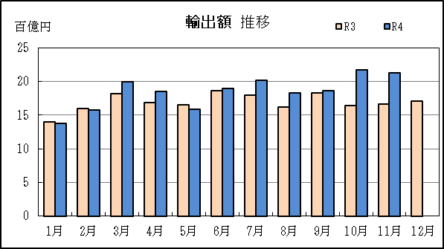
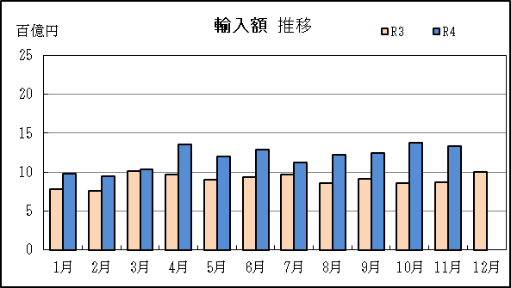

P5
田子の浦港 貿易概況

【令和4年11月】 |  |  |  |  |  |  |  |  |  |  |  |  |  |  |  |  | （単位：百万円、％）
区 分 |  | 輸 出 額 |  |  |  | 輸 入 額 |  |  |  | 輸出入額 |  |  |  | 差引額(▲は輸入超過）
 |  | 前年同期比 |  | 管内比 |  | 前年同期比 |  | 管内比 |  | 前年同期比 |  | 管内比 |  | 前年同期比 |  | 管内比
田子の浦港 |  |  | 854 |  |  |  | 4,545 |  |  |  | 5,398 |  |  |  | ▲ 3,691
 |  | 114.6 |  | 0.0 |  | 170.5 |  | 0.4 |  | 158.3 |  | 0.2 |  | 192.2 |  | －
名古屋税関 管 内 |  |  | 2,016,489 |  |  |  | 1,203,418 |  |  |  | 3,219,908 |  |  |  | 813,071
 |  | 116.2 |  | － |  | 128.3 |  | － |  | 120.5 |  | － |  | 102.0 |  | －

【推移】 |  |  |  |  |  |  |  |  |  |  |  |  |  |  |  |  | （単位：百万円、％）
期 間 |  | 輸 出 額 |  |  |  | 輸 入 額 |  |  |  | 輸出入額 |  |  |  | 差引額(▲は輸入超過）
 |  | 金 額 |  |  | 前 年 同期比 | 金 額 |  |  | 前 年 同期比 | 金 額 |  |  | 前 年 同期比 | 金 額 |  |  | 前 年 同期比
平成29年 |  |  | 9,774 |  | 107.9 |  | 27,143 |  | 99.0 |  | 36,917 |  | 101.2 |  | ▲ 17,369 |  | 94.6
平成30年 |  |  | 11,908 |  | 121.8 |  | 30,222 |  | 111.3 |  | 42,130 |  | 114.1 |  | ▲ 18,315 |  | 105.4
令和元年 |  |  | 11,398 |  | 95.7 |  | 24,703 |  | 81.7 |  | 36,101 |  | 85.7 |  | ▲ 13,305 |  | 72.6
令和2年 |  |  | 11,143 |  | 97.8 |  | 21,490 |  | 87.0 |  | 32,632 |  | 90.4 |  | ▲ 10,347 |  | 77.8
令和3年 |  |  | 11,038 |  | 99.1 |  | 28,411 |  | 132.2 |  | 39,449 |  | 120.9 |  | ▲ 17,374 |  | 167.9
令和2年 | 下期 |  | 5,861 |  | 106.0 |  | 9,635 |  | 86.6 |  | 15,496 |  | 93.0 |  | ▲ 3,774 |  | 67.4
令和3年 | 上期 |  | 5,734 |  | 108.6 |  | 12,694 |  | 107.1 |  | 18,428 |  | 107.5 |  | ▲ 6,959 |  | 105.9
令和3年 | 下期 |  | 5,303 |  | 90.5 |  | 15,717 |  | 163.1 |  | 21,021 |  | 135.6 |  | ▲ 10,414 |  | 276.0
令和4年 | 上期 |  | 6,303 |  | 109.9 |  | 13,926 |  | 109.7 |  | 20,229 |  | 109.8 |  | ▲ 7,623 |  | 109.5
令和3年 | １月 |  | 743 |  | 106.6 |  | 823 |  | 38.5 |  | 1,567 |  | 55.2 |  | ▲ 80 |  | 5.5
 | ２月 |  | 708 |  | 98.7 |  | 1,929 |  | 108.1 |  | 2,637 |  | 105.4 |  | ▲ 1,221 |  | 114.4
 | ３月 |  | 1,203 |  | 111.9 |  | 2,323 |  | 104.8 |  | 3,526 |  | 107.1 |  | ▲ 1,120 |  | 98.2
 | ４月 |  | 1,153 |  | 108.6 |  | 1,952 |  | 92.1 |  | 3,105 |  | 97.6 |  | ▲ 799 |  | 75.5
 | ５月 |  | 1,000 |  | 132.4 |  | 2,633 |  | 158.5 |  | 3,633 |  | 150.3 |  | ▲ 1,633 |  | 180.3
 | ６月 |  | 927 |  | 95.1 |  | 3,034 |  | 156.8 |  | 3,961 |  | 136.2 |  | ▲ 2,107 |  | 219.5
 | ７月 |  | 1,047 |  | 101.5 |  | 3,039 |  | 261.2 |  | 4,086 |  | 186.2 |  | ▲ 1,992 |  | 15倍
 | ８月 |  | 1,139 |  | 173.9 |  | 2,303 |  | 143.4 |  | 3,442 |  | 152.2 |  | ▲ 1,164 |  | 122.4
 | ９月 |  | 745 |  | 65.3 |  | 3,480 |  | 213.8 |  | 4,224 |  | 152.6 |  | ▲ 2,735 |  | 562.1
 | 10月 |  | 860 |  | 73.0 |  | 2,287 |  | 140.3 |  | 3,147 |  | 112.1 |  | ▲ 1,427 |  | 315.5
 | 11月 |  | 745 |  | 86.6 |  | 2,665 |  | 176.7 |  | 3,410 |  | 144.0 |  | ▲ 1,920 |  | 296.1
 | 12月 |  | 768 |  | 77.1 |  | 1,944 |  | 92.6 |  | 2,711 |  | 87.6 |  | ▲ 1,176 |  | 106.6
令和4年 | １月 |  | 790 |  | 106.3 |  | 2,409 |  | 292.7 |  | 3,199 |  | 204.2 |  | ▲ 1,619 |  | 20倍
 | ２月 |  | 1,140 |  | 161.0 |  | 779 |  | 40.4 |  | 1,919 |  | 72.8 |  | 361 |  | －
 | ３月 |  | 1,222 |  | 101.6 |  | 2,750 |  | 118.4 |  | 3,972 |  | 112.7 |  | ▲ 1,529 |  | 136.4
 | ４月 |  | 939 |  | 81.4 |  | 2,095 |  | 107.3 |  | 3,033 |  | 97.7 |  | ▲ 1,156 |  | 144.7
 | ５月 |  | 864 |  | 86.4 |  | 1,919 |  | 72.9 |  | 2,783 |  | 76.6 |  | ▲ 1,055 |  | 64.6
 | ６月 |  | 1,348 |  | 145.5 |  | 3,974 |  | 131.0 |  | 5,322 |  | 134.4 |  | ▲ 2,626 |  | 124.6
 | ７月 |  | 513 |  | 49.0 |  | 6,144 |  | 202.2 |  | 6,658 |  | 162.9 |  | ▲ 5,631 |  | 282.7
 | ８月 |  | 1,371 |  | 120.4 |  | 3,283 |  | 142.6 |  | 4,654 |  | 135.2 |  | ▲ 1,913 |  | 164.3
 | ９月 |  | 542 |  | 72.7 |  | 5,803 |  | 166.8 |  | 6,345 |  | 150.2 |  | ▲ 5,261 |  | 192.4
 | 10月 |  | 752 |  | 87.4 |  | 1,381 |  | 60.4 |  | 2,133 |  | 67.8 |  | ▲ 630 |  | 44.1
 | 11月 |  | 854 |  | 114.6 |  | 4,545 |  | 170.5 |  | 5,398 |  | 158.3 |  | ▲ 3,691 |  | 192.2
 | 12月
・令和3年以前：確定値
・令和4年：輸出の10月分並びに輸入、輸出入及び差引の9月分以前は、確報値
・管内比とは、田子の浦港が名古屋税関管内に占める割合

【推移グラフ】
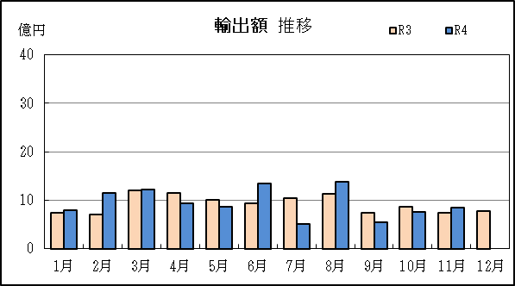
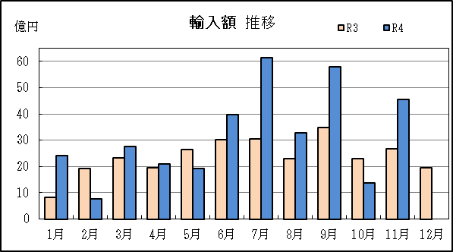

 | 千万円 |  |  |  |  | 千万円

P8
御前崎港 貿易概況

【令和4年11月】 |  |  |  |  |  |  |  |  |  |  |  |  |  |  |  |  | （単位：百万円、％）
区 分 |  | 輸 出 額 |  |  |  | 輸 入 額 |  |  |  | 輸出入額 |  |  |  | 差引額(▲は輸入超過）
 |  | 前年同期比 |  | 管内比 |  | 前年同期比 |  | 管内比 |  | 前年同期比 |  | 管内比 |  | 前年同期比 |  | 管内比
御前崎港 |  |  | 30,904 |  |  |  | 2,004 |  |  |  | 32,908 |  |  |  | 28,900
 |  | 123.6 |  | 1.5 |  | 120.4 |  | 0.2 |  | 123.4 |  | 1.0 |  | 123.9 |  | －
名古屋税関 管 内 |  |  | 2,016,489 |  |  |  | 1,203,418 |  |  |  | 3,219,908 |  |  |  | 813,071
 |  | 116.2 |  | － |  | 128.3 |  | － |  | 120.5 |  | － |  | 102.0 |  | －

【推移】 |  |  |  |  |  |  |  |  |  |  |  |  |  |  |  |  | （単位：百万円、％）
期 間 |  | 輸 出 額 |  |  |  | 輸 入 額 |  |  |  | 輸出入額 |  |  |  | 差引額(▲は輸入超過）
 |  | 金 額 |  |  | 前 年 同期比 | 金 額 |  |  | 前 年 同期比 | 金 額 |  |  | 前 年 同期比 | 金 額 |  |  | 前 年 同期比
平成29年 |  |  | 278,694 |  | 156.9 |  | 18,102 |  | 99.0 |  | 296,795 |  | 151.5 |  | 260,592 |  | 163.5
平成30年 |  |  | 291,069 |  | 104.4 |  | 18,682 |  | 103.2 |  | 309,751 |  | 104.4 |  | 272,387 |  | 104.5
令和元年 |  |  | 282,794 |  | 97.2 |  | 24,817 |  | 132.8 |  | 307,612 |  | 99.3 |  | 257,977 |  | 94.7
令和2年 |  |  | 298,067 |  | 105.4 |  | 17,315 |  | 69.8 |  | 315,382 |  | 102.5 |  | 280,753 |  | 108.8
...
 | ９月 |  | 28,012 |  | 96.6 |  | 3,009 |  | 167.2 |  | 31,021 |  | 100.7 |  | 25,003 |  | 91.9
 | 10月 |  | 30,066 |  | 107.5 |  | 2,937 |  | 121.5 |  | 33,002 |  | 108.6 |  | 27,129 |  | 106.2
 | 11月 |  | 30,904 |  | 123.6 |  | 2,004 |  | 120.4 |  | 32,908 |  | 123.4 |  | 28,900 |  | 123.9
 | 12月
・令和3年以前：確定値
・令和4年：輸出の10月分並びに輸入、輸出入及び差引の9月分以前は、確報値
・管内比とは、御前崎港が名古屋税関管内に占める割合

【推移グラフ】
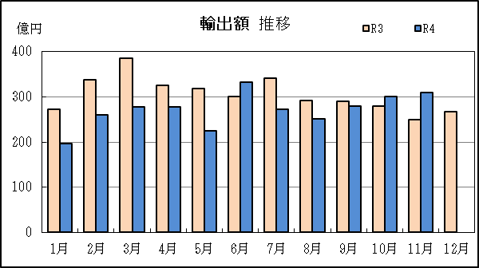
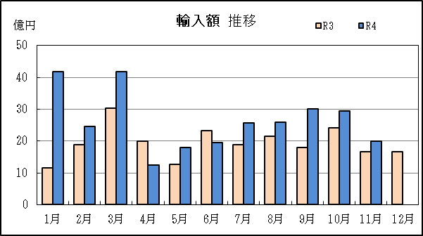

P14
...
【推移】 |  |  |  |  |  |  |  |  |  |  |  | （単位：百万円、％）
 | ９月 |  | 215,345 | 101.3 |  | 132,848 |  | 138.0 | 348,193 | 112.8 | 82,498 | 70.9
 | 10月 |  | 248,526 | 128.7 |  | 141,858 |  | 155.9 | 390,384 | 137.4 | 106,668 | 104.4
 | 11月 |  | 244,749 | 127.1 |  | 139,951 |  | 153.5 | 384,700 | 135.6 | 104,798 | 103.4
 | 12月
・令和3年以前：確定値
・令和4年：輸出の10月分並びに輸入、輸出入及び差引の9月分以前は、確報値

【推移グラフ】
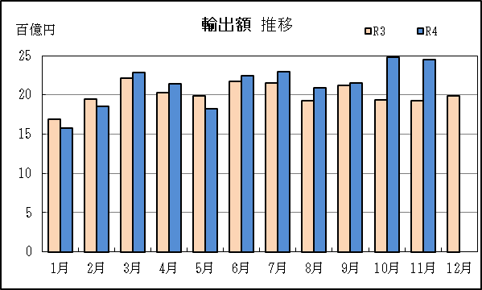
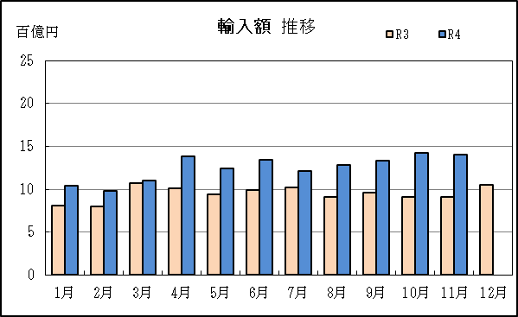

【グラフ作成用データ】

輸出 | 2020年 | 2021年 | 2022年 | 輸入 | 2020年 | 2021年 | 2022年
 | R2 | R3 | R4 |  | R2 | R3 | R4
1月 | 15 | 17 | 16 | 1月 | 9 | 8 | 10
2月 | 18 | 19 | 19 | 2月 | 7 | 8 | 10
...

